演習1(解答例)
 | レート・ リターン
1974-10-31 | -8.12%
1974-11-29 | 9.00%
1974-12-31 | -2.25%
1975-01-31 | 3.65%
1975-02-28 | 8.47%
1975-03-31 | 3.66%
1975-04-30 | 0.16%
1975-05-30 | -0.29%
1975-06-30 | 2.43%
1975-07-31 | -4.29%
1975-08-29 | -4.41%
1975-09-30 | -4.08%
1975-10-31 | 8.70%
1975-11-28 | 0.26%
1975-12-31 | 1.25%
1976-01-30 | 5.92%
1976-02-27 | 0.13%
1976-03-31 | -0.22%
1976-04-30 | 0.48%
1976-05-31 | 1.31%
1976-06-30 | 3.24%
1976-07-30 | -2.90%
1976-08-31 | 2.98%
1976-09-30 | -0.04%
1976-10-29 | -2.11%
1976-11-30 | -1.25%
1976-12-31 | 11.02%
1977-01-31 | -2.25%
1977-02-28 | 2.01%
1977-03-31 | -1.86%
1977-04-29 | 1.13%
1977-05-31 | -0.52%
1977-06-30 | -0.30%
1977-07-29 | -1.82%
1977-08-31 | 5.11%
1977-09-30 | 0.40%
1977-10-31 | -3.65%
1977-11-30 | -2.15%
1977-12-30 | -1.09%
1978-01-31 | 4.93%
1978-02-28 | 2.47%
1978-03-31 | 4.18%
1978-04-28 | 0.50%
1978-05-31 | 0.02%
1978-06-30 | 1.79%
1978-07-31 | 1.49%
1978-08-31 | 0.19%
1978-09-29 | 2.23%
1978-10-31 | 1.02%
1978-11-30 | 0.88%
...

演習2(問題)
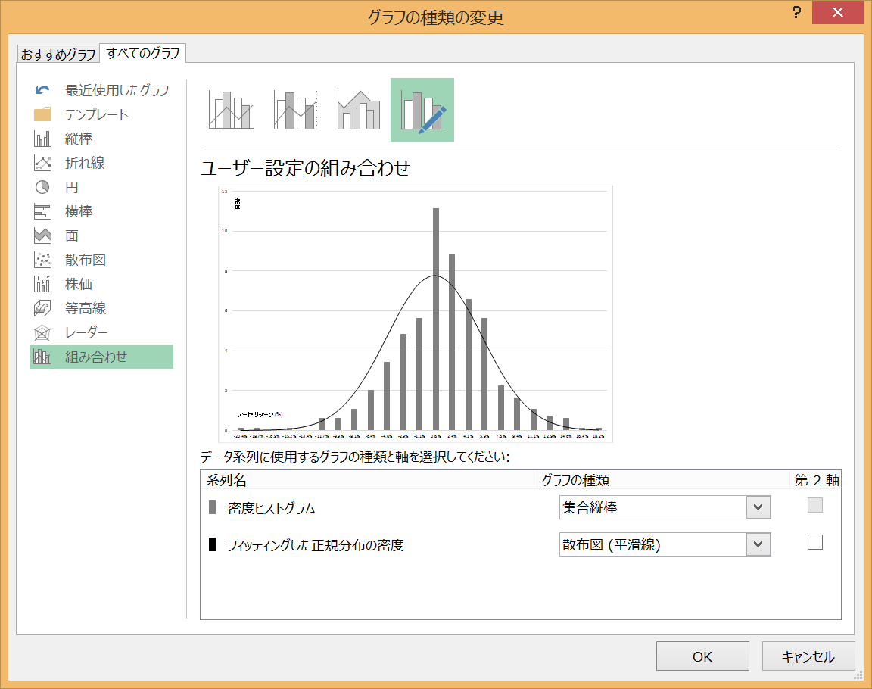
年月 | レート・ リターン | データ 区間 | 頻度 | ⓪データ 区間 | ①頻度 | ②相対頻度 = ①÷①’ | ③密度 = ②÷④ | ⑤正規分布 の密度
1974-10-31 | -8.12%
1974-11-29 | 9.00%
1974-12-31 | -2.25%
1975-01-31 | 3.65%
1975-02-28 | 8.47%
1975-03-31 | 3.66%
1975-04-30 | 0.16%
1975-05-30 | -0.29%
1975-06-30 | 2.43%
1975-07-31 | -4.29%
1975-08-29 | -4.41%
1975-09-30 | -4.08%
1975-10-31 | 8.70%
1975-11-28 | 0.26%
1975-12-31 | 1.25%
1976-01-30 | 5.92%
1976-02-27 | 0.13%
1976-03-31 | -0.22%
1976-04-30 | 0.48%
1976-05-31 | 1.31%
1976-06-30 | 3.24%
1976-07-30 | -2.90%
1976-08-31 | 2.98%
1976-09-30 | -0.04% |  |  | 合計①’
セルG24にて、=G23+H28と入力
1976-10-29 | -2.11% |  |  |  |  |  | レート・リターン
1976-11-30 | -1.25% |  |  |  |  |  | 平均(m)
1976-12-31 | 11.02% |  |  | ④区間幅 |  |  | 標準偏差(s)
1977-01-31 | -2.25%
セルH28にて、=G23-G22と入力
1977-02-28 | 2.01%
1977-03-31 | -1.86%
1977-04-29 | 1.13%
1977-05-31 | -0.52%
1977-06-30 | -0.30%
1977-07-29 | -1.82%
1977-08-31 | 5.11%
1977-09-30 | 0.40%
1977-10-31 | -3.65%
1977-11-30 | -2.15%
1977-12-30 | -1.09%
1978-01-31 | 4.93%
1978-02-28 | 2.47%
1978-03-31 | 4.18%
1978-04-28 | 0.50%
1978-05-31 | 0.02%
1978-06-30 | 1.79%
1978-07-31 | 1.49%
1978-08-31 | 0.19%
1978-09-29 | 2.23%
1978-10-31 | 1.02%
1978-11-30 | 0.88%
1978-12-29 | 1.70%
1979-01-31 | 2.99%
1979-02-28 | -3.07%
1979-03-30 | 0.21%
1979-04-30 | 0.39%
1979-05-31 | -0.45%
1979-06-29 | -0.61%
1979-07-31 | -0.36%
1979-08-31 | 2.04%
1979-09-28 | 1.94%
1979-10-31 | -3.00%
1979-11-30 | 0.29%
1979-12-31 | 2.07%
1980-01-31 | 1.75%
1980-02-29 | 0.06%
1980-03-31 | -2.88%
1980-04-30 | 2.94%
1980-05-30 | -0.28%
1980-06-30 | 1.35%
1980-07-31 | -0.40%
1980-08-29 | 1.58%
1980-09-30 | 2.19%
1980-10-31 | 1.49%
1980-11-28 | -0.89%
1980-12-31 | -0.11%
1981-01-30 | 3.62%
1981-02-27 | -0.28%
1981-03-31 | 4.48%
1981-04-30 | 5.79%
1981-05-29 | -0.32%
1981-06-30 | 4.84%
1981-07-31 | 1.02%
1981-08-31 | -0.46%
1981-09-30 | -6.65%
1981-10-30 | -0.13%
1981-11-30 | 0.89%
1981-12-31 | 2.86%
1982-01-29 | 2.01%
1982-02-26 | -3.75%
1982-03-31 | -4.66%
1982-04-30 | 2.33%
1982-05-31 | 0.03%
1982-06-30 | -1.31%
1982-07-30 | -2.17%
1982-08-31 | 0.56%
1982-09-30 | -1.22%
1982-10-29 | 3.00%
1982-11-30 | 7.16%
1982-12-31 | 2.66%
1983-01-31 | -0.90%
1983-02-28 | 0.65%
1983-03-31 | 4.31%
1983-04-29 | 1.69%
1983-05-31 | 1.39%
1983-06-30 | 3.03%
1983-07-29 | 2.04%
1983-08-31 | 1.35%
1983-09-30 | 1.85%
1983-10-31 | -0.81%
1983-11-30 | 0.34%
1983-12-30 | 6.39%
1984-01-31 | 6.18%
1984-02-29 | -0.12%
1984-03-30 | 11.68%
1984-04-30 | -0.65%
1984-05-31 | -9.97%
1984-06-29 | 2.30%
1984-07-31 | -3.72%
1984-08-31 | 6.95%
1984-09-28 | 0.98%
1984-10-31 | 4.34%
1984-11-30 | 1.79%
1984-12-31 | 4.29%
1985-01-31 | 1.94%
1985-02-28 | 4.97%
1985-03-29 | 2.26%
1985-04-30 | -3.21%
1985-05-31 | 3.08%
1985-06-28 | 2.95%
1985-07-31 | -3.34%
1985-08-30 | 2.66%
1985-09-30 | 0.76%
1985-10-31 | 0.02%
1985-11-29 | -1.93%
1985-12-31 | 4.03%
1986-01-31 | -0.52%
1986-02-28 | 4.71%
1986-03-31 | 16.07%
1986-04-30 | -1.11%
1986-05-30 | 3.85%
1986-06-30 | 4.55%
1986-07-31 | 5.13%
1986-08-29 | 8.25%
1986-09-30 | -1.90%
1986-10-31 | -7.20%
1986-11-28 | 5.89%
1986-12-31 | 4.81%
1987-01-30 | 12.04%
1987-02-27 | 1.42%
1987-03-31 | 5.39%
1987-04-30 | 11.08%
1987-05-29 | 2.71%
1987-06-30 | -4.48%
1987-07-31 | -1.18%
1987-08-31 | 6.91%
1987-09-30 | -0.82%
1987-10-30 | -12.61%
1987-11-30 | -1.08%
1987-12-31 | -6.56%
1988-01-29 | 11.06%
1988-02-29 | 8.42%
1988-03-31 | 3.36%
1988-04-29 | 1.93%
1988-05-31 | -2.78%
1988-06-30 | 2.56%
1988-07-29 | 1.90%
1988-08-31 | -4.34%
1988-09-30 | 1.10%
1988-10-31 | 0.24%
1988-11-30 | 6.00%
1988-12-30 | 3.12%
1989-01-31 | 4.57%
1989-02-28 | -0.71%
1989-03-31 | 0.90%
1989-04-28 | 0.78%
1989-05-31 | 1.95%
1989-06-30 | -3.46%
1989-07-31 | 7.33%
1989-08-31 | -0.97%
1989-09-29 | 3.80%
1989-10-31 | -0.35%
1989-11-30 | 5.08%
1989-12-29 | 1.83%
1990-01-31 | -4.99%
1990-02-28 | -6.28%
1990-03-30 | -13.18%
1990-04-30 | -0.97%
1990-05-31 | 10.42%
1990-06-29 | -3.79%
1990-07-31 | -3.87%
1990-08-31 | -12.37%
1990-09-28 | -20.42%
1990-10-31 | 18.15%
1990-11-30 | -11.00%
1990-12-31 | 4.95%
1991-01-31 | -1.32%
1991-02-28 | 14.58%
1991-03-29 | 0.53%
1991-04-30 | -0.37%
1991-05-31 | 0.07%
1991-06-28 | -7.42%
1991-07-31 | 2.21%
1991-08-30 | -6.83%
1991-09-30 | 5.78%
1991-10-31 | 3.02%
1991-11-29 | -8.27%
1991-12-31 | -0.96%
1992-01-31 | -4.88%
1992-02-28 | -4.69%
1992-03-31 | -8.75%
1992-04-30 | -7.12%
1992-05-29 | 4.47%
1992-06-30 | -10.18%
1992-07-31 | -1.37%
1992-08-31 | 13.64%
1992-09-30 | -5.41%
1992-10-30 | -2.42%
1992-11-30 | 3.47%
1992-12-31 | -1.19%
1993-01-29 | -0.67%
1993-02-26 | -1.13%
1993-03-31 | 11.50%
1993-04-30 | 13.19%
1993-05-31 | 0.98%
1993-06-30 | -3.44%
1993-07-30 | 5.04%
1993-08-31 | 2.00%
1993-09-30 | -3.95%
1993-10-29 | 0.27%
1993-11-30 | -15.73%
1993-12-31 | 4.75%
1994-01-31 | 13.19%
1994-02-28 | 0.15%
1994-03-31 | -4.20%
1994-04-29 | 2.57%
1994-05-31 | 4.94%
1994-06-30 | -0.55%
1994-07-29 | -2.15%
1994-08-31 | 0.18%
1994-09-30 | -3.87%
1994-10-31 | 0.49%
1994-11-30 | -4.05%
1994-12-30 | 2.54%
1995-01-31 | -6.11%
1995-02-28 | -7.89%
1995-03-31 | -3.00%
1995-04-28 | 1.83%
1995-05-31 | -5.83%
1995-06-30 | -4.55%
1995-07-31 | 11.62%
1995-08-31 | 6.85%
1995-09-29 | 0.74%
1995-10-31 | -1.88%
1995-11-30 | 5.04%
1995-12-29 | 6.44%
1996-01-31 | 2.24%
1996-02-29 | -3.26%
1996-03-29 | 4.90%
1996-04-30 | 4.61%
1996-05-31 | -1.86%
1996-06-28 | 1.90%
1996-07-31 | -7.48%
1996-08-30 | -2.58%
1996-09-30 | 5.45%
1996-10-31 | -4.73%
1996-11-29 | 0.79%
1996-12-31 | -5.88%
1997-01-31 | -6.69%
1997-02-28 | 1.32%
1997-03-31 | -1.25%
1997-04-30 | 4.95%
1997-05-30 | 3.17%
1997-06-30 | 4.50%
1997-07-31 | -0.63%
1997-08-29 | -7.52%
1997-09-30 | -2.78%
1997-10-31 | -8.01%
1997-11-28 | -1.95%
1997-12-31 | -6.16%
1998-01-30 | 7.87%
1998-02-27 | 0.39%
1998-03-31 | -1.63%
1998-04-30 | -2.29%
1998-05-29 | -0.12%
1998-06-30 | 0.73%
1998-07-31 | 2.57%
1998-08-31 | -12.33%
1998-09-30 | -5.69%
1998-10-30 | -0.76%
1998-11-30 | 10.42%
1998-12-31 | -4.94%
1999-01-29 | 3.52%
1999-02-26 | -0.46%
1999-03-31 | 13.14%
1999-04-30 | 5.52%
1999-05-31 | -2.99%
1999-06-30 | 9.17%
1999-07-30 | 4.43%
1999-08-31 | -1.48%
1999-09-30 | 3.42%
1999-10-29 | 3.79%
1999-11-30 | 4.96%
1999-12-31 | 4.91%
2000-01-31 | -0.83%
2000-02-29 | 0.64%
2000-03-31 | -0.76%
2000-04-28 | -3.35%
2000-05-31 | -7.64%
2000-06-30 | 4.52%
2000-07-31 | -8.70%
2000-08-31 | 4.01%
2000-09-29 | -2.69%
2000-10-31 | -6.17%
2000-11-30 | -1.25%
2000-12-29 | -5.80%
2001-01-31 | 1.29%
2001-02-28 | -4.52%
2001-03-30 | 2.88%
2001-04-30 | 6.98%
2001-05-31 | -4.07%
2001-06-29 | -0.75%
2001-07-31 | -8.51%
2001-08-31 | -7.28%
2001-09-28 | -7.27%
2001-10-31 | 3.51%
2001-11-30 | -0.86%
2001-12-31 | -1.72%
2002-01-31 | -5.85%
2002-02-28 | 4.33%
2002-03-29 | 4.58%
2002-04-30 | 2.06%
2002-05-31 | 3.51%
2002-06-28 | -8.50%
2002-07-31 | -5.84%
2002-08-30 | -2.42%
2002-09-30 | -2.19%
2002-10-31 | -6.39%
2002-11-29 | 3.53%
2002-12-31 | -5.54%
2003-01-31 | -2.62%
2003-02-28 | -0.30%
2003-03-31 | -3.75%
2003-04-30 | 1.09%
2003-05-30 | 5.16%
2003-06-30 | 7.85%
2003-07-31 | 3.98%
2003-08-29 | 6.66%
2003-09-30 | 1.68%
2003-10-31 | 2.41%
2003-11-28 | -4.18%
2003-12-31 | 4.40%
2004-01-30 | 0.37%
2004-02-27 | 3.34%
2004-03-31 | 8.94%
2004-04-30 | 0.60%
2004-05-31 | -3.91%
2004-06-30 | 4.36%
2004-07-30 | -4.23%
2004-08-31 | -0.86%
2004-09-30 | -2.43%
2004-10-29 | -1.51%
2004-11-30 | 1.23%
2004-12-31 | 4.63%
2005-01-31 | -0.30%
2005-02-28 | 2.73%
2005-03-31 | 0.41%
2005-04-29 | -4.42%
2005-05-31 | 1.27%
2005-06-30 | 2.87%
2005-07-29 | 2.36%
2005-08-31 | 5.50%
2005-09-30 | 11.09%
2005-10-31 | 2.30%
2005-11-30 | 6.33%
2005-12-30 | 7.39%
2006-01-31 | 3.70%
2006-02-28 | -2.94%
2006-03-31 | 4.08%
2006-04-30 | -0.68%
2006-05-31 | -7.95%
2006-06-30 | 0.44%
2006-07-31 | -0.94%
2006-08-31 | 3.97%
2006-09-30 | -1.45%
2006-10-31 | 0.42%
2006-11-30 | -0.89%
2006-12-31 | 4.87%
2007-01-31 | 2.43%
2007-02-28 | 1.79%
2007-03-31 | -2.23%
2007-04-30 | -0.74%
2007-05-31 | 3.21%
2007-06-30 | 1.09%
2007-07-31 | -3.87%
2007-08-31 | -5.74%
2007-09-30 | 0.52%
2007-10-31 | 0.21%
2007-11-30 | -5.44%
2007-12-31 | -3.67%
2008-01-31 | -8.77%
2008-02-29 | -1.64%
2008-03-31 | -8.41%
2008-04-30 | 12.01%
2008-05-31 | 3.64%
2008-06-30 | -6.25%
2008-07-31 | -1.25%
2008-08-31 | -3.75%
2008-09-30 | -13.33%
2008-10-31 | -20.26%
2008-11-30 | -3.72%
2008-12-31 | 2.93%
2009-01-31 | -7.59%
2009-02-28 | -4.70%
2009-03-31 | 2.24%
2009-04-30 | 8.29%
2009-05-31 | 7.18%
2009-06-30 | 3.55%
2009-07-31 | 2.20%
2009-08-31 | 1.63%
2009-09-30 | -5.79%
2009-10-31 | -1.67%
2009-11-30 | -6.12%
2009-12-31 | 8.05%
2010-01-31 | -0.71%
2010-02-28 | -0.78%
2010-03-31 | 9.47%
2010-04-30 | 0.84%
2010-05-31 | -10.80%
2010-06-30 | -4.43%
2010-07-31 | 0.96%
2010-08-31 | -5.28%
2010-09-30 | 3.09%
2010-10-31 | -2.24%
2010-11-30 | 6.17%
2010-12-31 | 4.40%
2011-01-31 | 1.26%
2011-02-28 | 4.53%
2011-03-31 | -8.61%
2011-04-30 | -2.02%
2011-05-31 | -1.57%
2011-06-30 | 1.28%
2011-07-31 | -0.92%
2011-08-31 | -8.41%
2011-09-30 | -1.22%
2011-10-31 | 0.38%
2011-11-30 | -4.66%
2011-12-31 | 0.02%
2012-01-31 | 3.66%
2012-02-29 | 10.68%
2012-03-31 | 2.20%
2012-04-30 | -5.86%
2012-05-31 | -10.54%
2012-06-30 | 7.03%
2012-07-31 | -4.39%
2012-08-31 | -0.63%
2012-09-30 | 0.79%
2012-10-31 | 0.67%
2012-11-30 | 5.27%
2012-12-31 | 10.02%
...

演習2(解答例A)
...
年月 | レート・ リターン | データ 区間 | 頻度 | ⓪データ 区間 | ①頻度 | ②相対頻度 = ①÷①’ | ③密度 = ②÷④ | ⑤正規分布 の密度
1975-12-31 | 1.25% | 0.041 | 56 | 4.1% | 56 | 0.12 | 6.57 | 6.04
1976-01-30 | 5.92% | 0.059 | 48 | 5.9% | 48 | 0.10 | 5.63 | 4.47
1976-02-27 | 0.13% | 0.076 | 19 | 7.6% | 19 | 0.04 | 2.23 | 2.94
1976-03-31 | -0.22% | 0.094 | 14 | 9.4% | 14 | 0.03 | 1.64 | 1.72
1976-04-30 | 0.48% | 0.111 | 9 | 11.1% | 9 | 0.02 | 1.06 | 0.90
1976-05-31 | 1.31% | 0.129 | 6 | 12.9% | 6 | 0.01 | 0.70 | 0.42
1976-06-30 | 3.24% | 0.146 | 5 | 14.6% | 5 | 0.01 | 0.59 | 0.17
1976-07-30 | -2.90% | 0.164 | 1 | 16.4% | 1 | 0.00 | 0.12 | 0.06
1976-08-31 | 2.98% | 次の級 | 1 | 18.2% | 1 | 0.00 | 0.12 | 0.02
1976-09-30 | -0.04% |  |  | 合計①’ | 486 | 1.0000
セルG24にて、=G23+H28と入力
1976-10-29 | -2.11% |  |  |  |  |  | レート・リターン
1976-11-30 | -1.25% |  |  |  |  |  | 平均(m) | 0.48%
1976-12-31 | 11.02% |  |  | ④区間幅 | 1.8% |  | 標準偏差(s) | 5.13%
1977-01-31 | -2.25%
セルH28にて、=G23-G22と入力
1977-02-28 | 2.01%
1977-03-31 | -1.86%
1977-04-29 | 1.13%
1977-05-31 | -0.52%
1977-06-30 | -0.30%
1977-07-29 | -1.82%
1977-08-31 | 5.11%
1977-09-30 | 0.40%
1977-10-31 | -3.65%
1977-11-30 | -2.15%
1977-12-30 | -1.09%
1978-01-31 | 4.93%
...

演習2(解答例B)
 | 密度ヒストグラム | フィッティングした正規分布の密度
-20.4% | 0.12 | 0.00
-18.7% | 0.12 | 0.01
-16.9% | 0.00 | 0.02
-15.2% | 0.12 | 0.07
-13.4% | 0.00 | 0.20
-11.7% | 0.59 | 0.47
-9.9% | 0.59 | 1.00
-8.1% | 1.06 | 1.89
-6.4% | 2.00 | 3.17
-4.6% | 3.40 | 4.73
-2.9% | 4.81 | 6.27
-1.1% | 5.63 | 7.40
0.6% | 11.15 | 7.77
2.4% | 8.80 | 7.26
4.1% | 6.57 | 6.04
5.9% | 5.63 | 4.47
7.6% | 2.23 | 2.94
9.4% | 1.64 | 1.72
11.1% | 1.06 | 0.90
12.9% | 0.70 | 0.42
14.6% | 0.59 | 0.17
16.4% | 0.12 | 0.06
18.2% | 0.12 | 0.02

演習3(解答例A)
 | f(R) (密度 関数)
-0.35 | 0.18
-0.30 | 0.25
-0.25 | 0.33
-0.20 | 0.43
-0.15 | 0.55
-0.10 | 0.67
-0.05 | 0.81
0.00 | 0.94
0.05 | 1.06
0.10 | 1.17
0.15 | 1.26
0.20 | 1.31
0.25 | 1.33
0.30 | 1.31
0.35 | 1.26
0.40 | 1.17
0.45 | 1.06
0.50 | 0.94
0.55 | 0.81
0.60 | 0.67
0.65 | 0.55
0.70 | 0.43
0.75 | 0.33
0.80 | 0.25
0.85 | 0.18

演習3(解答例B)
-0.35 | 0.02
-0.30 | 0.03
-0.25 | 0.05
-0.20 | 0.07
-0.15 | 0.09
-0.10 | 0.12
-0.05 | 0.16
0.00 | 0.20
0.05 | 0.25
0.10 | 0.31
0.15 | 0.37
0.20 | 0.43
0.25 | 0.50
0.30 | 0.57
0.35 | 0.63
0.40 | 0.69
0.45 | 0.75
0.50 | 0.80
0.55 | 0.84
0.60 | 0.88
0.65 | 0.91
0.70 | 0.93
0.75 | 0.95
0.80 | 0.97
0.85 | 0.98

